中間報告会
No.7 |  |  | NetCommons3プラグイン開発における 機能提案及び、評価 |  |  | 主任教授 | 担当教授
 |  | テ－マ

 |  |  |  | 最終報告会
２０１４年度研究科生 |  |  |  |  | 内容梗概
 |  |  |  | 中間報告会

研究科生 | 事業所名･所属 |  | （情公共）（消防セ１）
 | 氏 名 |  | 第54期 情報工学科 外田浩太朗
大 学 | 所 属 |  | 国立情報学研究所 社会共有知研究センター
 | 指導教授 |  | 新井紀子 教授
内 容 梗 概
１．研究の目的
近年のソフトウェア開発には様々な手法が存在し, 特に『自動化』というキーワードは多く見掛けるよ
になった. 私が1年間在籍した本研究室ではNetCommons3(以下, NC3)というコンテンツ管理システムの開発
プロジェクトが進行している. 開発は, Vagrantを用いた仮想開発環境やGitHubを用いたWeb上でのソース
バージョン管理, TravisCIを用いた継続的インテグレーション(テスト自動化)等の技術を駆使している.
本研究では, 上記のようなオープンソースソフトウェア(OSS)の開発現場に参画し, NC3の機能(以下,
プラグイン)開発を通して設計やプログラミング, テスト等の開発経験を得ること. また最新技術動向を
知ることにより, 技術者としての経験を得ることが主な目的である.
２．研究内容
本プロジェクトでは2つのプラグイン開発(①iframe, ②掲示板)を担当した. どちらも現行バージョン
(NC2)に存在する機能である. 仕様はNC2をベースとして最近のトレンドを意識した設計, スマートフォン
(以下, スマホ)操作を意識した設計が必要である.
iframeプラグインの開発はユーザフォームの仕様が定まっていない状況化で, エントリーフォーム最適
化(EFO)の観点からインタラクティブなUIを提案※, 実装した. 掲示板プラグインは機能数も多くスマホ
での操作等, NC2から機能を更新する必要があったため, 一般的な掲示板(Yahoo!掲示板, 口コミ掲示板等)
を調査し, 画面/機能設計, 提案※, そして実装した.
※新井教授を含めた開発メンバー内で画面/機能設計レビューする場での提案を示す.
以下は, NC3のソフトウェア構成図(左)及び、開発に利用するサービス, ソフトウェア(右)である.
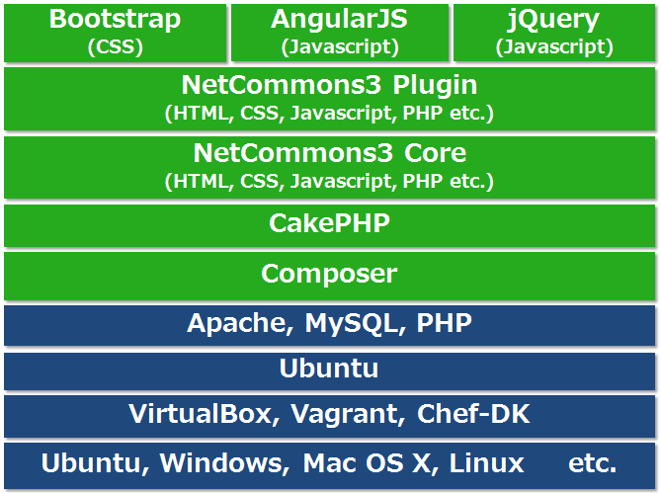 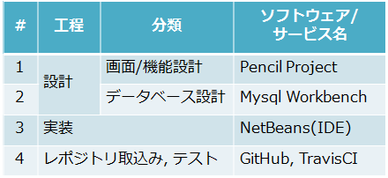

３．成果
3月中旬現在の仕様でiframeプラグイン3機能, 掲示板プラグイン18機能を実装し納品.
GitHub上で公開中：https://github.com/NetCommons3/
規模 iframeプラグイン：約1,230 steps, 掲示板プラグイン：約3,580 steps ※テストコードを除く
４．今後の課題
担当したプラグインにおける今後の仕様変更対応.(引き継ぎ済み)

